NC dugnad
Totale inntekter BSK Skigruppa |  |  | Avdeling Langrenn |  |  |  | Avdeling Telemark

Inntekter |  |  | Inntekter |  |  |  | Inntekter
Dugnad NC | Grunnbidrag* | 300,000 | Dugnad NC | Grunnbidrag | 293,296 |  | Dugnad NC | Grunnbidrag | 6,704
Dugnad voksne | 15 år og eldre | 265,950 | Dugnad voksne | 15 år og eldre | 235,950 |  | Dugnad voksne | 15 år og eldre | 30,000 | Må avklares
Dugnad barn | Under 15 år | 85,360 | Dugnad barn | Under 15 år | 85,360 |  | Dugnad barn | Under 15 år | 0
Stipend | Elitestipend | 100,000 | Stipend | Elitestipend | 85,000 |  | Stipend | Elitestipend | 15,000 | Må avklares
 |  | 751,310 |  |  | 699,606 |  |  |  | 51,704

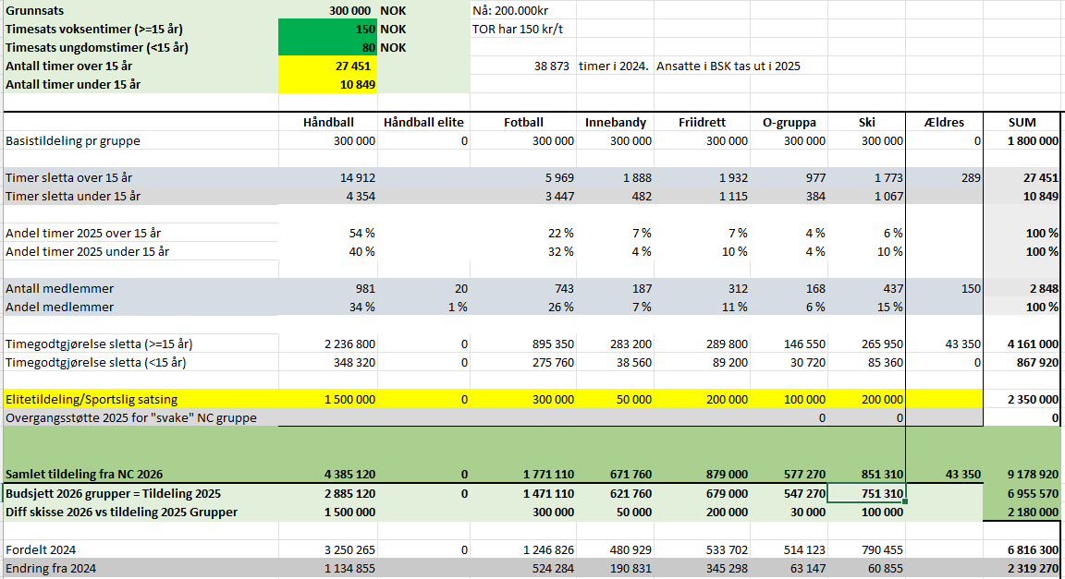
Budsjetterte timer 15 år og eldre |  | 1,773
Budsjetterte timer under 15 år |  | 1,067
Timepris 15 år og eldre |  | 150
Timepris under 15 år |  | 80

* fordeles etter medlemstall

 |  |  |  |  | Ella | 100 | 150 | 15,000
 |  |  |  |  | Jacob | 32 | 150 | 4,800
 |  |  |  |  | Grøil | 100 | 150 | 15,000
 |  |  |  |  | Anita | 8 | 150 | 1,200
 |  |  |  |  | Morten | 16 | 150 | 2,400
 |  |  |  |  |  |  |  | 38,400

